basic_auth
ID | Описание | Шаги | Ожидаемый результат | Фактический результат | Результат | Коментарий | Приложение | Окружение
1 | Успешная авторизация | 1. Открыть сайт. 2. Ввести логин "admin", пароль "admin". 3. Нажать Enter. | Появляется текст "Congratulations!" | Появляется текст "Congratulations!" | PASS |  | 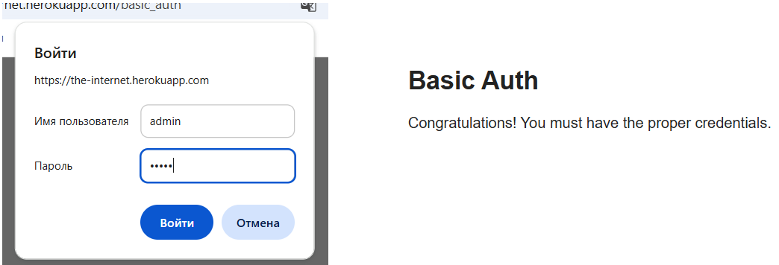 | Chrome Версия: 140.0.7339.129 (Официальная сборка) (64 бит) Windows 10
2 | Неверный логин | 1. Открыть сайт. 2. Ввести логин "test", пароль "admin". 3. Нажать Enter. | Появляется ошибка "Unauthorized" (Ошибка 401) | Страница перезагружается и вновь предлагает заполнить поле авторизации | PASS | Добавить явное сообщение об ошибке для UX | 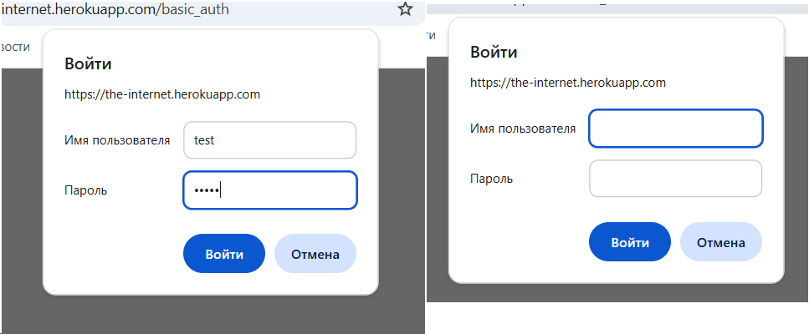 | Chrome Версия: 140.0.7339.129 (Официальная сборка) (64 бит) Windows 10
3 | Неверный пароль | 1. Открыть сайт. 2. Ввести логин "admin", пароль "test". 3. Нажать Enter. | Появляется ошибка "Unauthorized" (Ошибка 401) | Страница перезагружается и вновь предлагает заполнить поле авторизации | PASS | Добавить явное сообщение об ошибке для UX | 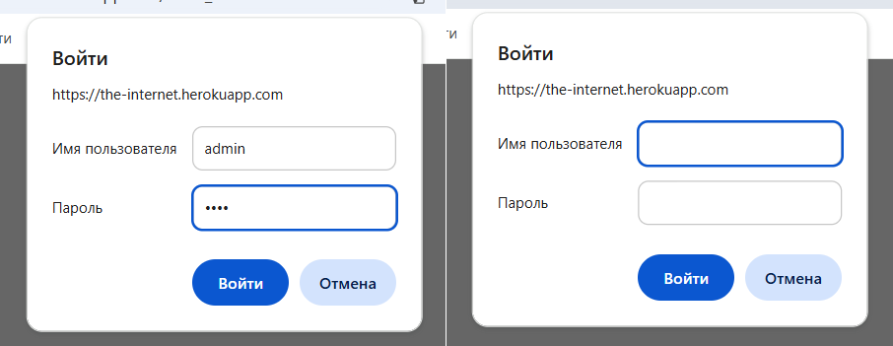 | Chrome Версия: 140.0.7339.129 (Официальная сборка) (64 бит) Windows 10
4 | Пустые поля | 1. Открыть сайт. 2. Оставить поля пустыми. 3. Нажать Enter. | Появляется ошибка "Unauthorized" (Ошибка 401) | Страница перезагружается и вновь предлагает заполнить поле авторизации | PASS | Добавить явное сообщение об ошибке для UX | 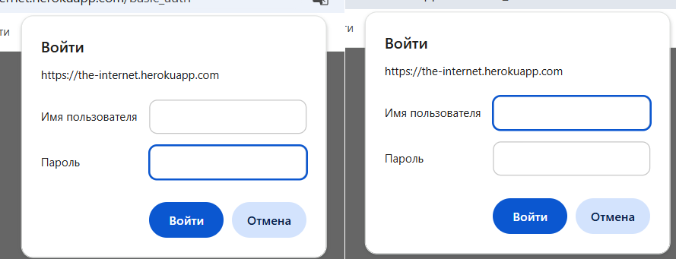 | Chrome Версия: 140.0.7339.129 (Официальная сборка) (64 бит) Windows 10
5 | Спец символы | 1. Открыть сайт. 2. Ввести логин "adm!n", пароль "admin". 3. Нажать Enter. | Появляется ошибка "Unauthorized" (Ошибка 401) | Страница перезагружается и вновь предлагает заполнить поле авторизации | PASS |  | 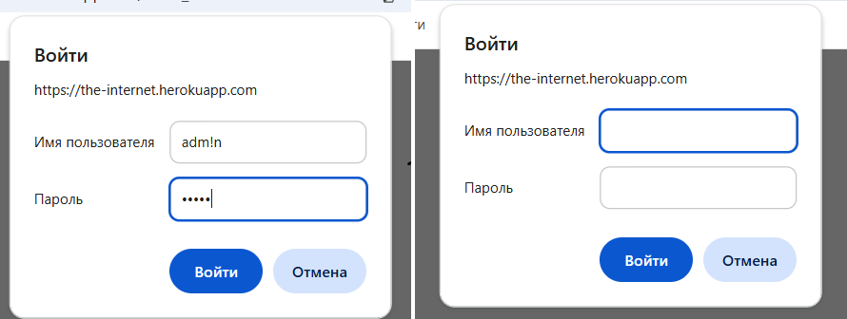 | Chrome Версия: 140.0.7339.129 (Официальная сборка) (64 бит) Windows 10
6 | Ввод в логин 100 символов | 1. Открыть сайт. 2. Ввести 100 символов в логин 3. Ввести пароль admin | Появляется ошибка "Unauthorized" (Ошибка 401) | Страница перезагружается и вновь предлагает заполнить поле авторизации | PASS | Проверить лимит на сервере | 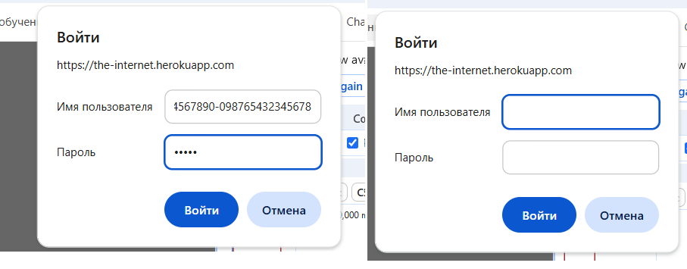 | Chrome Версия: 140.0.7339.129 (Официальная сборка) (64 бит) Windows 10
7 | Выключение интернета во время регистрации | 1. Открыть сайт. 2. Ввести логин admin пароль admin 3. Выключить интернет 4. Нажать Enter 5. Включить интернет 6. Обновить страницу | Появляется текст "Congratulations!" | Появляется текст "Congratulations!" | PASS |  | 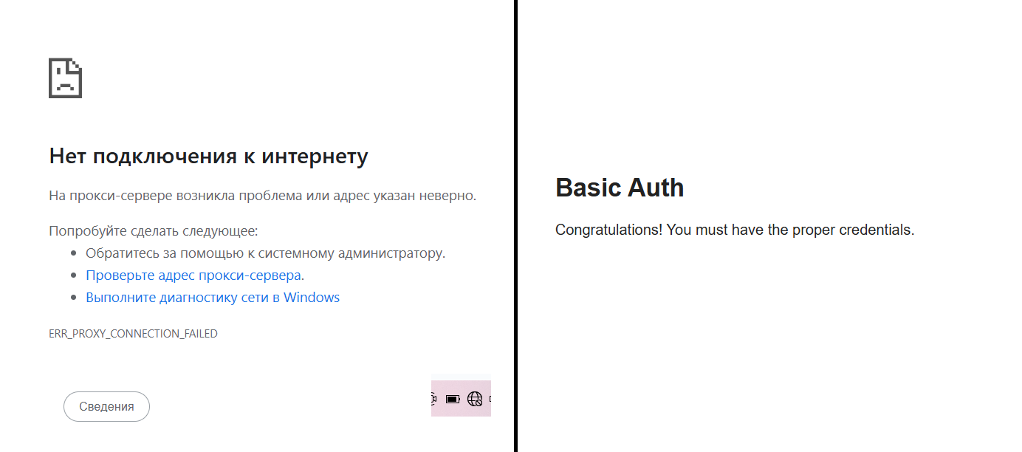 | Chrome Версия: 140.0.7339.129 (Официальная сборка) (64 бит) Windows 10
8 | SQL-инъекция в логине | 1. Открыть сайт. 2. Ввести логин "' OR '1'='1", пароль "admin". 3. Нажать Enter. | Появляется ошибка "Unauthorized" (статус 401) | Страница перезагружается и вновь предлагает заполнить поле авторизации | PASS | Проверить на уязвимость | 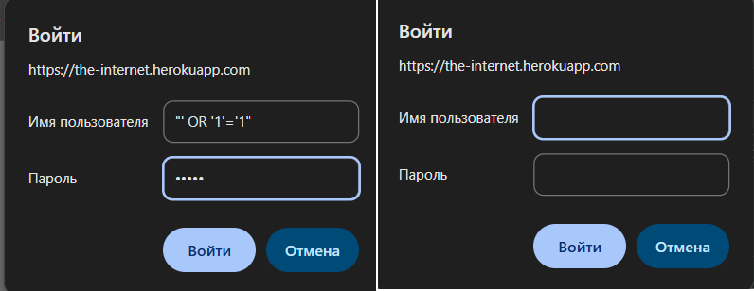 | Chrome Версия: 140.0.7339.129 (Официальная сборка) (64 бит) Windows 10
9 | XSS в пароле | 1. Открыть сайт. 2. Ввести логин "admin", пароль "<script>alert('test')</script>". 3. Нажать Enter. | Появляется ошибка "Unauthorized" (статус 401), без выполнения скрипта | Страница перезагружается и вновь предлагает заполнить поле авторизации | PASS | Проверить на уязвимость | 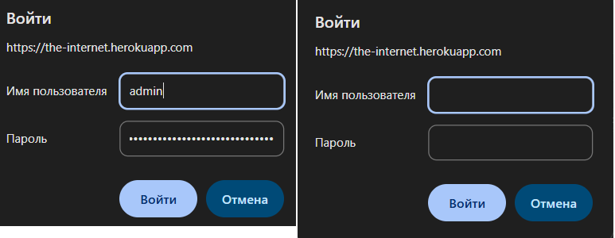 | Chrome Версия: 140.0.7339.129 (Официальная сборка) (64 бит) Windows 10
10 | Регрессионный тест после обновления страницы | 1. Открыть сайт. 2. Ввести логин "admin", пароль "admin". 3. Нажать Enter. 4. Нажать f5 | Появляется текст "Congratulations!" | Появляется текст "Congratulations!" | PASS | Проверка сесси |  | Chrome Версия: 140.0.7339.129 (Официальная сборка) (64 бит) Windows 10
11 | Ввод в пароль 100 символов | 1. Открыть сайт. 2. Ввести логин "admin". 3. Ввести 100 символов в пароль. 4. Нажать Enter. | Появляется ошибка "Unauthorized" (401) | Появляется ошибка "Unauthorized" (401) | PASS | Проверить лимит на сервере | 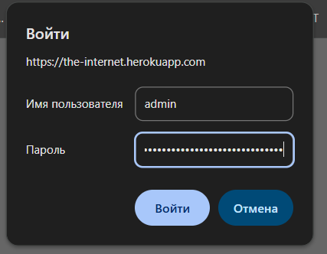 | Chrome Версия: 140.0.7339.129 (Официальная сборка) (64 бит) Windows 10
12 | Unicode-символы в логине (кириллица) | 1. Открыть сайт. 2. Ввести логин "админ", пароль "admin". 3. Нажать Enter. | Появляется ошибка "Unauthorized" (401) | Появляется ошибка "Unauthorized" (401) | PASS | Проверить поддержку Unicode | 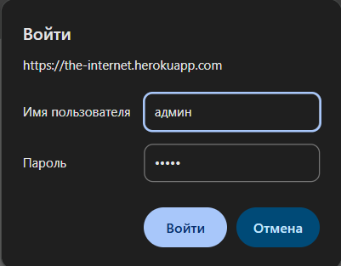 | Chrome Версия: 140.0.7339.129 (Официальная сборка) (64 бит) Windows 10
13 | Совместимость в Edge | 1. Открыть сайт. 2. Ввести логин "admin", пароль "admin". 3. Нажать Enter | Появляется текст "Congratulations!" | Появляется текст "Congratulations!" | PASS | Проверка совместимости | 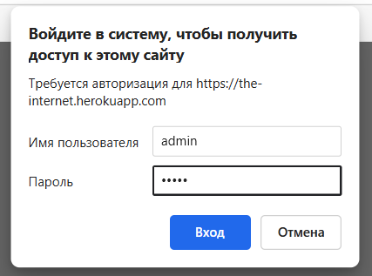 | Edge Версия 140.0.3485.81 (Официальная сборка) (64-разрядная версия) Windows 10
14 | Авторизация после копирования URL | 1. Успешно авторизоваться (как в ID1). 2. Скопировать URL. 3. Открыть в новой вкладке. | Появляется текст "Congratulations!" | Появляется текст "Congratulations!" | PASS | Проверка сесси | 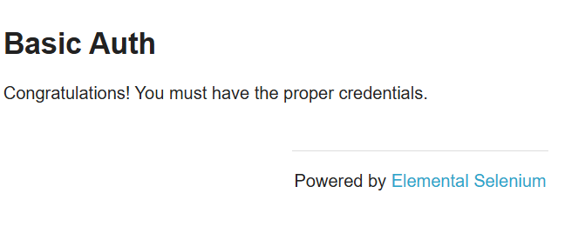 | Chrome Версия: 140.0.7339.129 (Официальная сборка) (64 бит) Windows 10

